EKOMAK
 |  |  |  |  |  |  |  |  |  |  | ВЕРНУТЬСЯ НА ГЛАВНУЮ
Компрессоры винтовые "EKOMAK" (Турция)
Предприятие "EKOMAK" входит в состав корпорации "Atlas Copco" (Бельгия)
Компрессоры серии DMD CRD укомплектованы - ресивером, осушителем и двумя фильтрами до степени очистки 0,1 мкм, 0,01 мг/м3 (1 класс очистки воздуха)
Модель | Ресивер | Производительность | Давление | Мощность двигателя | Габаритные размеры |  |  | Масса | Подключение | Цена, руб.
 | л | л/мин | бар | кВт | мм |  |  | кг
 |  |  |  |  | длина | ширина | высота
DMD 30 CRD | 300 | 330 | 8 | 2.2 | 1350 | 753 | 1270 | 200 | G 1/2" | 284,623
DMD 40 CRD | 300 | 420 | 8 | 3 | 1350 | 753 | 1270 | 208 | G 1/2" | 299,770
DMD 55 CRD | 300 | 560 | 8 | 4 | 1350 | 753 | 1270 | 228 | G 1/2" | 312,521
DMD 75 CRD | 300 | 760 | 8 | 5.5 | 1350 | 753 | 1270 | 238 | G 1/2" | 338,236
DMD 100 CRD | 500 | 1100 | 8 | 7,5 | 1830 | 715 | 1530 | 462 | G 3/4" | 357,962
DMD 150 CRD | 500 | 1650 | 8 | 11 | 1830 | 715 | 1530 | 496 | G 3/4" | 384,875
DMD 200 CRD | 500 | 2500 | 8 | 15 | 1790 | 790 | 1790 | 620 | G 3/4" | 491,397
DMD 250 CRD | 500 | 3000 | 8 | 18,5 | 1790 | 790 | 1790 | 650 | G 3/4" | 530,708
DMD 300 CRD | 500 | 3550 | 8 | 22 | 1790 | 790 | 1790 | 680 | G 3/4" | 557,339
Компрессоры серии DMD C не укомплектованы - ресивером, осушителем и фильтрами
DMD 400 C | - | 4140 | 8 | 30 | 1195 | 920 | 1590 | 580 | G 1" | 671,008
DMD 400S C | - | 5320 | 8 | 37 | 1195 | 920 | 1590 | 600 | G 1" | 724,370
DMD 500 C | - | 6150 | 8 | 37 | 1195 | 920 | 1590 | 655 | G 1 1/4" | 761,864
DMD 600 C | - | 7100 | 8 | 45 | 1300 | 1020 | 1765 | 920 | G 1 1/2" | 815,867
DMD 750 C | - | 9100 | 8 | 55 | 1300 | 1020 | 1765 | 1000 | G 1 1/2" | 1,138,366
DMD 1000 C | - | 12400 | 8 | 75 | 1550 | 1325 | 1325 | 1325 | G 2" | 1,410,674
Идеальное решение для фотосепараторов!

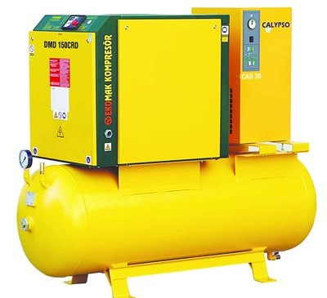

EKOMAK - ВЫСОЧАЙШЕЕ ЕВРОПЕЙСКОЕ качество по РАЗУМНОЙ ЦЕНЕ!

ekomak-kompressor.com

СВЯЖИТЕСЬ С НАМИ!
 |  |  | 8-800-350-26-80 |  | Звонок по России бесплатно
 |  |  | 8-952-009-00-82 |  | Доступен WhatsApp
 |  |  | info@prokompressor.ru

ABAC
Компрессоры винтовые "ABAC" (Италия)
Предприятие "АВАС" входит в состав корпорации "Atlas Copco" (Бельгия)
Компрессоры "ABAC" серии GENESIS укомплектованы - ресивером, осушителем и одним фильтром до степени очистки 1 мкм, 0,1 мг/м3 (2 класс очистки воздуха)
Модель | Ресивер, л | Производ-сть, л/мин | Давление, бар | Мощность, кВт | Вес, кг | Цена, евро | Цена, руб.
GENESIS 5,5 | 270 | 880 | 8 | 5.5 | 350 | 6,290 | 469423
GENESIS 7,5 | 270 | 1240 | 8 | 7.5 | 355 | 6,360 | 474647
GENESIS 11 | 500 | 1675 | 8 | 11 | 375 | 7,095 | 529500
GENESIS 15 | 500 | 2325 | 8 | 15 | 515 | 8,705 | 649654
GENESIS 18,5 | 500 | 3112 | 8 | 18.5 | 658 | 9,660 | 720926
GENESIS 22 | 500 | 3650 | 8 | 22 | 674 | 10,190 | 760480
Компрессоры "ABAC" серии FORMULA не укомплектованы - ресивером, осушителем и фильтрами
FORMULA 30 | - | 4140 | 8 | 30 | 660 | 10,035 | 748912
FORMULA 37 | - | 5320 | 8 | 37 | 679 | 10,520 | 785108
FORMULA 38 | - | 6150 | 8 | 37 | 826 | 11,560 | 862723
FORMULA 45 | - | 7100 | 8 | 45 | 883 | 12,305 | 918322
FORMULA 55 | - | 9100 | 8 | 55 | 996 | 14,610 | 1090344
FORMULA 75 | - | 12400 | 8 | 75 | 1440 | 16,915 | 1262366
Идеальное решение для фотосепараторов!

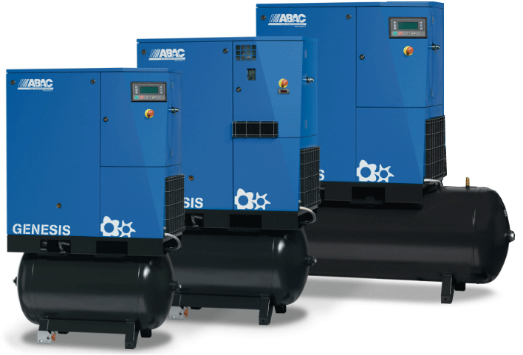
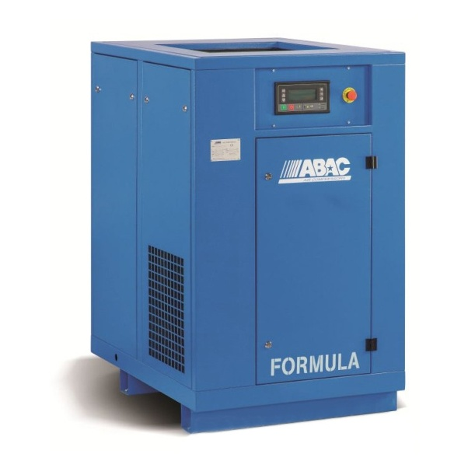

ABAC - ВЫСОЧАЙШЕЕ ЕВРОПЕЙСКОЕ КАЧЕСТВО!
ABAC - № 1 в мире по производству воздушных компрессоров!

abac-kompressor.ru

СВЯЖИТЕСЬ С НАМИ!
 |  |  | 8-800-350-26-80 |  | Звонок по России бесплатно
 |  |  | 8-952-009-00-82 |  | Доступен WhatsApp
 |  |  | info@prokompressor.ru

REMEZA
Компрессоры винтовые "REMEZA" (Белоруссия)

Компрессоры "REMEZA" серии ВК…- 500Д укомплектованы - ресивером, осушителем и одним фильтром до степени очистки 3 мкм, 0,5 мг/м3 (3 класс очистки воздуха)
Модель | Ресивер | Производ-сть | Давление | Мощность двигателя | Габаритные размеры |  |  | Масса | Цена, евро | Цена, руб.
 | л | л/мин | атм | кВт | мм |  |  | кг
 |  |  |  |  | длина | ширина | высота
ВК5E-8-500Д | 500 | 550 | 8 | 4.0 | 2030 | 695 | 1585 | 405 | 4383 | 327,103
ВК7E-8-500Д | 500 | 800 | 8 | 5.5 | 2030 | 695 | 1585 | 450 | 4678 | 349,119
ВК10E-8-500Д | 500 | 1150 | 8 | 7.5 | 2030 | 695 | 1585 | 460 | 5085 | 379,494
BK15E-8-500Д | 500 | 1650 | 8 | 11 | 2015 | 750 | 1585 | 505 | 5426 | 404,942
BK20E-8-500Д | 500 | 2150 | 8 | 15 | 2015 | 750 | 1585 | 575 | 6026 | 449,720
BK20-8-500Д | 500 | 2500 | 8 | 15 | 1930 | 810 | 1760 | 615 | 6356 | 474,348
Компрессоры "REMEZA" серии ВК…- Д укомплектованы - осушителем и одним фильтром до степени очистки 3 мкм, 0,5 мг/м3 (3 класс очистки воздуха)
BK25-8Д | - | 3000 | 8 | 18,5 | 1235 | 1070 | 1500 | 630 | 7235 | 539,948
BK30-8Д | - | 3500 | 8 | 22 | 1235 | 1070 | 1500 | 690 | 8380 | 625,399
ВК40-8Д | - | 5200 | 8 | 30 | 1260 | 1235 | 1500 | 780 | 10078 | 752,121
Компрессоры "REMEZA" серии ВК… не укомплектованы - ресивером, осушителем и фильтрами
BK30-8 | - | 3500 | 8 | 22 | 1235 | 1070 | 1500 | 630 | 5848 | 436,436
ВК40-8 | - | 5200 | 8 | 30 | 1260 | 1235 | 1500 | 735 | 7516 | 560,919
ВК50-8 | - | 6000 | 8 | 37 | 1260 | 1235 | 1500 | 770 | 8100 | 604,503
ВК60Е-8 | - | 7200 | 8 | 45 | 1600 | 1150 | 1650 | 1075 | 9489 | 708,164
ВК75Е-8 | - | 8500 | 8 | 55 | 1600 | 1150 | 1650 | 1170 | 11787 | 879,664
ВК100-8 | - | 12800 | 8 | 75 | 1600 | 1150 | 1650 | 1620 | 15133 | 1,129,376
Идеальное решение для фотосепараторов!

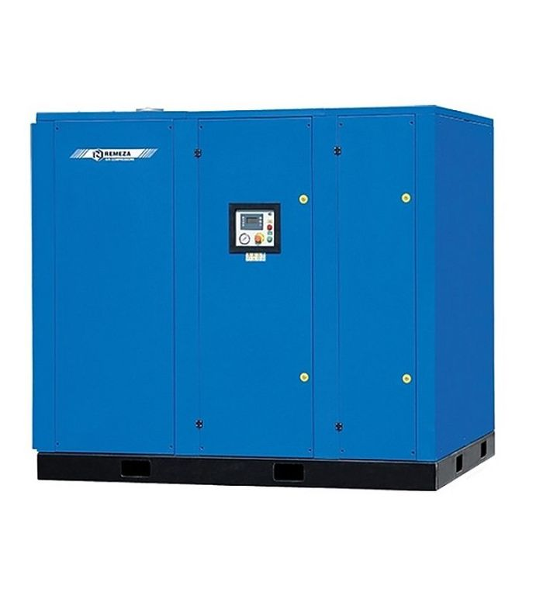
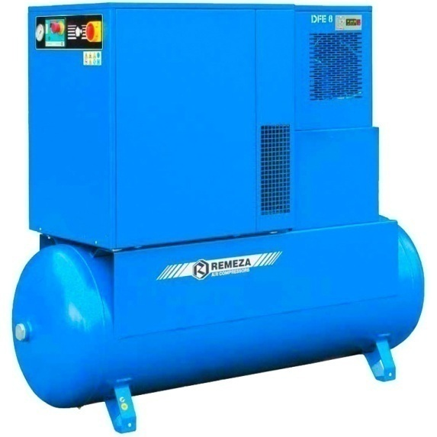
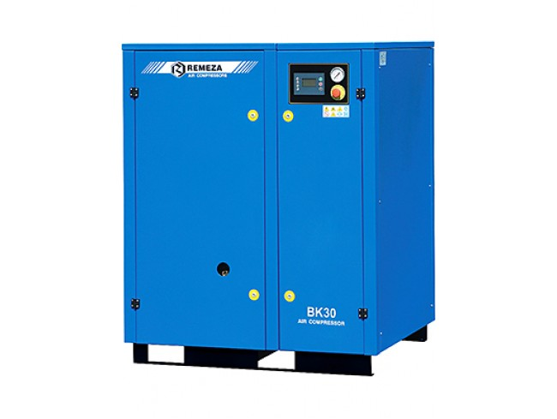

REMEZA - Европейские комплектующие, качественная сборка, Разумная цена!

remeza-kompressor.ru

СВЯЖИТЕСЬ С НАМИ!
 |  |  | 8-800-350-26-80 |  | Звонок по России бесплатно
 |  |  | 8-952-009-00-82 |  | Доступен WhatsApp
 |  |  | info@prokompressor.ru

